Hoja 1
 | Categoria 1: Copas | Categoria 2: Productos de Aseo
 | Fotografia 1 | Fotografia 1 | Fotografia 2
Producto | Copas | Jabon liquido para manos y cuerpo | Detergente Liquido
Imagen |  | 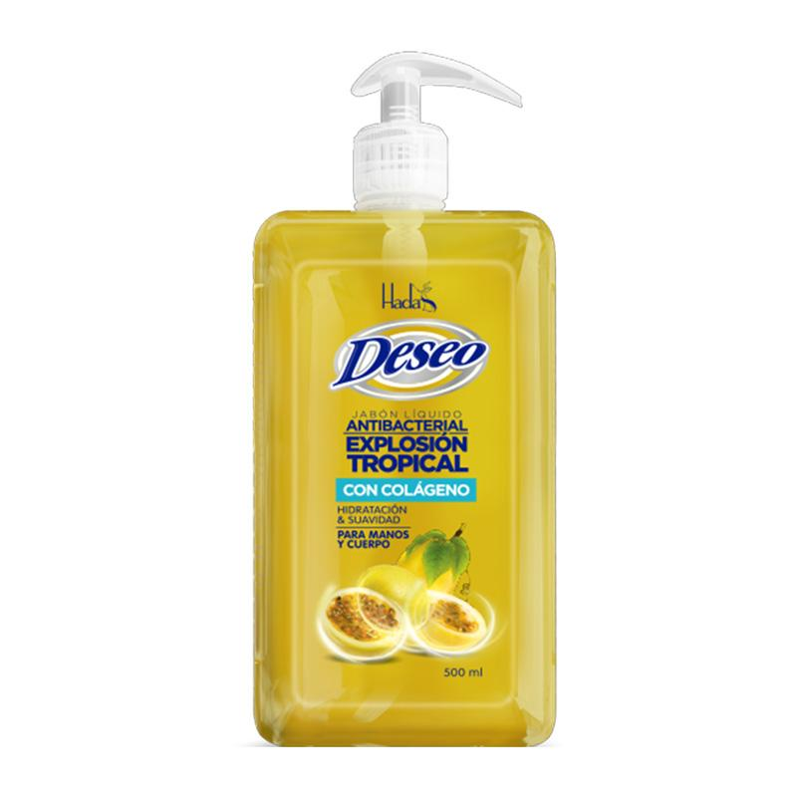 | 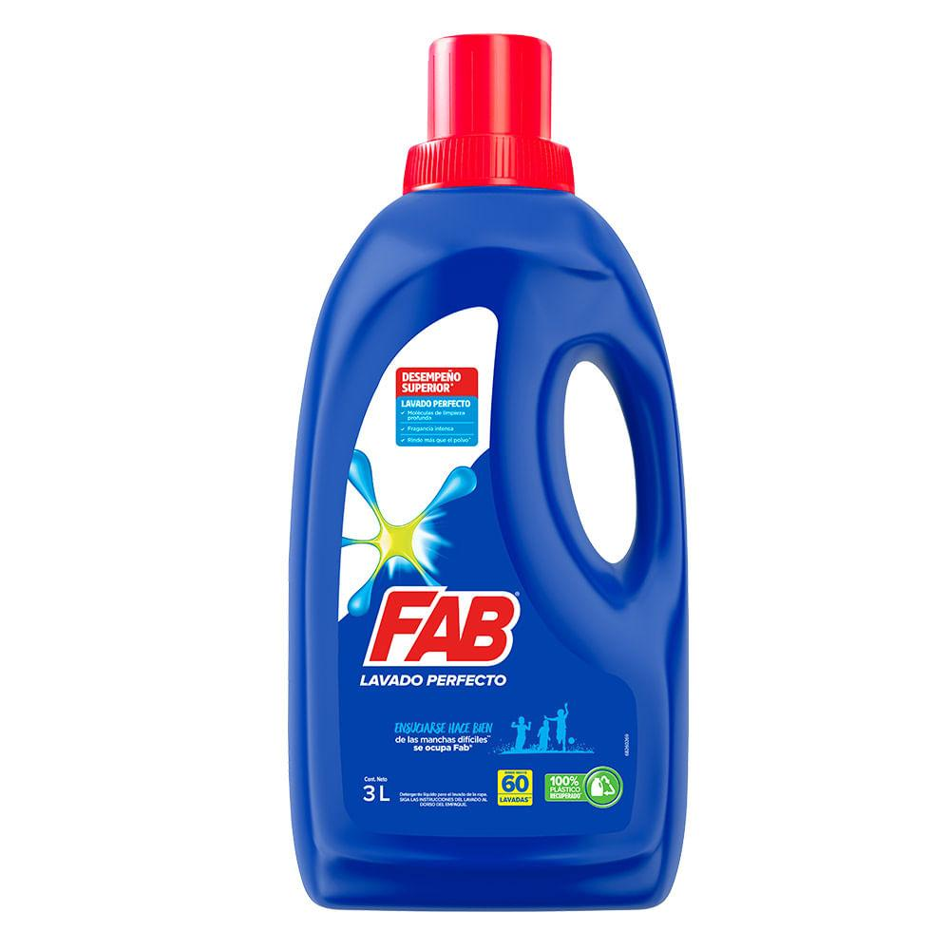
Marca | No tiene / No aplica | Aleco | Aleco
¿Como se identifica el producto? Parametros a reconocer: Color, textura, forma, contenido | Características: Vidrio Transparente Alto Delgado Frágil Ovalado alargado | Características: Envase transparente Contenido: Colores fuertes Transparente Reflectivo Diferentes tamaños (Pequeño y mediano) Dispensador de colores Etiqueta impresa en papel de resma | Envase: Plástico Azul (Tamaño: Pequeño, Mediano) y Blanco (Tamaño: Grande) Ovalado Tapa Fucsia y azul Etiqueta blanca
¿Que quiere comunicar? | - Fragilidad y delicadeza - Elegancia, pureza y finura | Liempieza y desinfección | Liempieza y desinfección
¿Como iluminar y componer la fotografia? Para componer la fotografia puede usar (fondo sin fin, sombras, cartulinas, elementos naturales) | Fondo sin fin Tela verde (algo reflectante) Patrón de hojas Iluminación: Luz artificial blanca (lado izquierdo) Luz artificial blanca (Frente) | Mesa redonda Mantel naranja Fondo: (Desenfocado) Viviendas (Calle / Cuadra) Plantas Antejardín - Ladrillos Luz Natural: 11:50am | Mesa redonda Mantel naranja Fondo: (Desenfocado) Viviendas (Calle / Cuadra) Plantas Antejardín - Ladrillos Luz Natural: 11:50am

